상품제안서
2단 접지 리플렛 (일반형 / 25절) [주문제작] | 상품코드: F33105

 |  |  |  |  |  |  | 02-412-0044 | www.easy1.co.kr
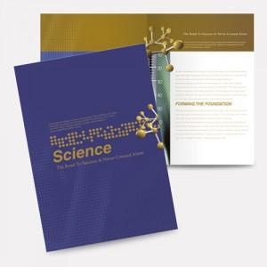

【상세/제작정보】 | <p><span style="font-size: 12pt;"><b>* 배송비- 한박스 1000부 / 4500원별도</b></span></p>

【인쇄/포장옵션】 | 풀칼라 / 포장불가능

【공급단가】 | 수량 | 1,000~ | 2,000~ | 3,000~ | 5,000~ | 10,000~
*VAT별도 | 단가 | 480원 | 470원 | 460원 | 450원 | 440원

【상품 URL】 | https://easy1.co.kr:443/src/goods_detail.php?gdno=33105

